Cover
Website thương mại điện tử |  |  |  | Process | Function Name
 |  |  |  | Screen Design | User Management

 | 1. | Overview
 |  | Tài liệu này mô tả thiết kế màn hình của module User Management, module này nhằm quản lý thông tin chung về các User trong hệ thống
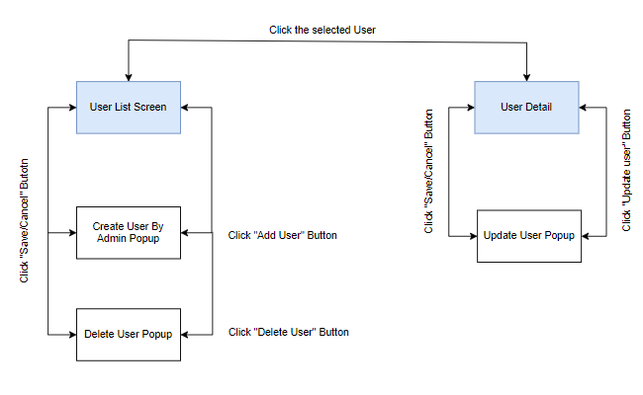

 | 2. | Screen list

 |  | No | Screen ID |  |  | Screen Name
 |  | 1 | SCR_US_001 |  |  | View Wish Lish
 |  | 2 | SCR_US_002 |  |  | Add Wish List
 |  | 3 | SCR_US_003 |  |  | Delete Wish List

View Wish List
Website thương mại điện tử |  |  |  | Process |  | Screen ID |  |  | Screen Name | Created By | Created Date | Approved Date
 |  |  |  | Screen Design |  | SCR_US_001 |  |  | View Wish Lish | DXHIEU | 2023-12-28 | MMDDYYY

1. Overview
 | Tại màn hình này hiển thị các sản phẩm yêu thích của người dùng

2. Screen Design
 | 2.1. Screen Detail Image
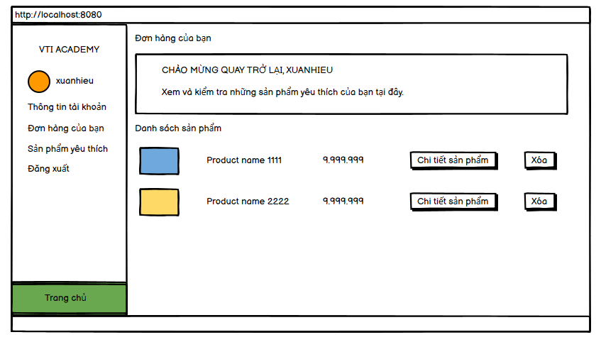

 |  | Screen item

 |  | Item | Display |  | Type |  | I/O | Operation
 |  | (1) | Account view |  | Label |  | O | Hiển thị trang quản lý thông tin người dùng
 |  | (2) | Đơn hàng của bạn |  | Button |  | I | . Hiển thị đơn hàng của người dùng
 |  | (3) | Thông tin tài khoản |  | Button |  | I | Hiển thị thông tin ngươi dùng
 |  | (4) | Sản phẩm yêu thích |  | Button |  | I | Hiển thị danh sách sản phẩm yêu thích của người dùng
 |  | (5) | Trang chủ |  | Button |  | I | Quay trở lại trang home
 |  | (6) | Chi tiết sản phẩm |  | Button |  | I | Chuyển đến trang chi tiết sản phẩm
 |  | (7) | Xóa |  | Button |  |  | Xóa sản phẩm
 |  | (8) | Name |  | Field |  |  | Hiển thị tên sản phẩm
 |  | (9) | price |  | Field |  |  | Hiển thị giá của sản phẩm
 |  | (10) | Image |  | Field |  |  | Hình ảnh của sản phẩm

3. Activity Diagram

4. Sequence Diagram

5. Main screen interaction

 |  | 1) | Người dùng click vào sản phẩm yêu thích

 |  | 2) | Hệ thống sẽ show ra screen "View Wish List"

 |  | 3) | Người dùng có thể xem chi tiết sản phẩm hoặc xóa sản phẩm

AddProductToWishList
Website thương mại điện tử |  |  |  | Process |  | Screen ID |  |  | Screen Name | Created By |  | Created Date | Approved Date
 |  |  |  | Screen Design |  | SCR_US_002 |  |  | Add Wish List | DXHIEU |  | 2023-12-28 | MMDDYYY

1. Overview
 | Tại màn hình người dùng có thể tạo user

2. Screen Design
 | 2.1. Screen Detail Image
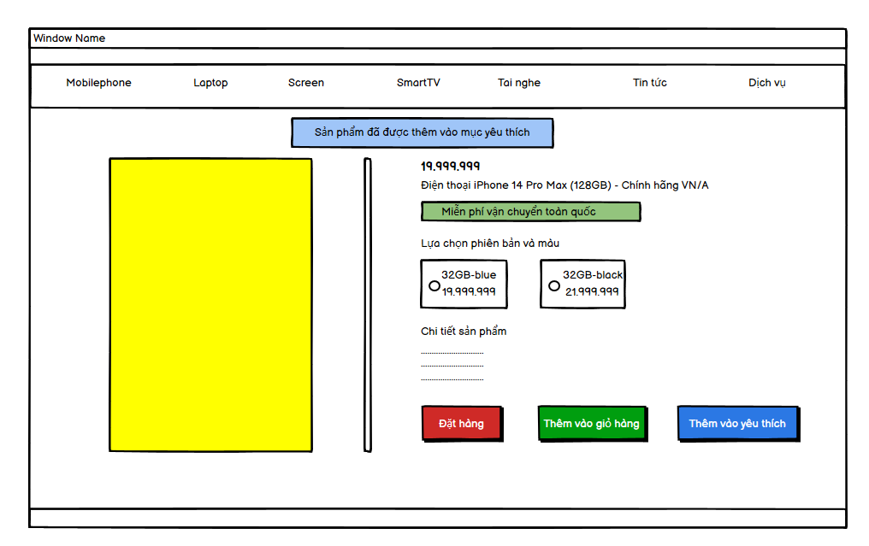

 |  | Screen item
 |  | Item | Display |  | Type |  | I/O | Initial value |  |  | Operation
 |  | (1) | Image |  | Field |  | I |  |  |  | Hiển thị hình ảnh sản phẩm
 |  | (2) | Price |  | Field |  | I |  |  |  | Hiển thị giá sản phẩm
 |  | (3) | Name |  | Field |  | I |  |  |  | Hiển thị tên sản phẩm
 |  | (4) | Ram |  | Password |  | I |  |  |  | Hiển thị ram của sản phẩm trong lựa chọn
 |  | (5) | Color |  | Password |  | I |  |  |  | Hiển thị màu của sản phẩm trong lựa chọn
 |  | (6) | Đặt hàng |  | Button |  | I |  |  |  | Chuyển đến trang đặt hàng
 |  | (7) | Thêm vào giỏ hàng |  | Button |  | I |  |  |  | Thêm sản phẩm vào giỏ hàng
 |  | (8) | Thêm vào yêu thích |  | Button |  |  |  |  |  | Thêm sản phẩm vào mục yêu thích
 |  | (9) | Lựa chọn |  | Button |  |  |  |  |  | Hiển thị các lựa chọn của 1 sản phẩm theo ram và màu sắc

3. Activity Diagram

4. Sequence Diagram

5. Main screen interaction

 |  | 1) | Admin click vào "Thêm vào mục yêu thích"

 |  | 2) | Hệ thống sẽ thông báo thêm thành công

DeleteProductInWishList
Website thương mại điện tử |  |  |  | Process |  | Screen ID |  | Screen Name | Created By |  | Created Date | Approved Date
 |  |  |  | Screen Design |  | SCR_US_003 |  | Delete Wish List | DXHIEU |  | 2023-12-28 | MMDDYYY

1. Overview
 | Tại màn hình người dùng có thể xóa sản phẩm khỏi mục yêu thích

2. Screen Design
 | 2.1. Screen Detail Image
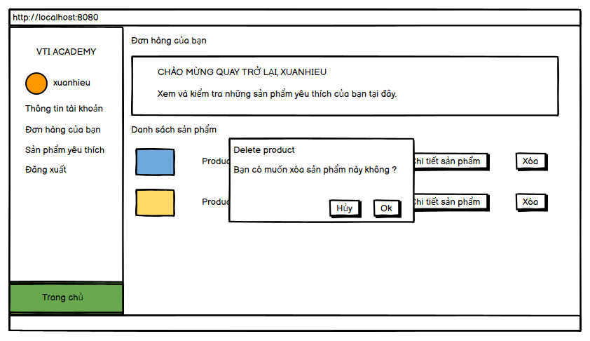

 |  | Screen item

 |  | (1) | Delete product |  | text |  | I
 |  | (2) | Thông báo |  | text |  | I
 |  | (3) | Xóa |  | Button |  | I |  |  | Xóa sản phẩm khỏi mục yêu thích
 |  | (4) | Hủy |  | Button |  | I |  |  | Đóng cửa sổ xóa sản phẩm
 |  | (5) | Thông báo |  | text |  | I |  |  | Thông báo xóa thành công

5. Main screen interaction

 |  | 1) | Người dùng sẽ kích vào nút xóa cạnh sản phẩm cần xóa

 |  | 2) | Hệ thống sẽ show ra popup confirm "Delete sản phẩm"

 |  | 3) | Người dùng ấn "Xóa" để xóa sản phẩm khỏi danh sách hoặc "Hủy" để đóng popup

 |  | 4) | Thông báo xóa thành công nếu người dùng ấn nút xóa còn không sẽ đóng popup

